事前準備
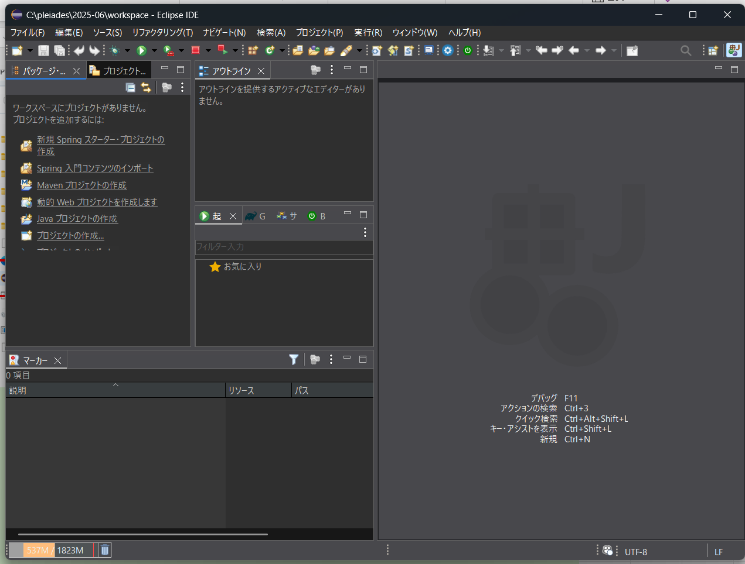
① | メールに添付されたzipファイルを解凍して、赤枠の「eclipseダウンロードリンク.txt」を開く（解凍場所はどこでもOK）
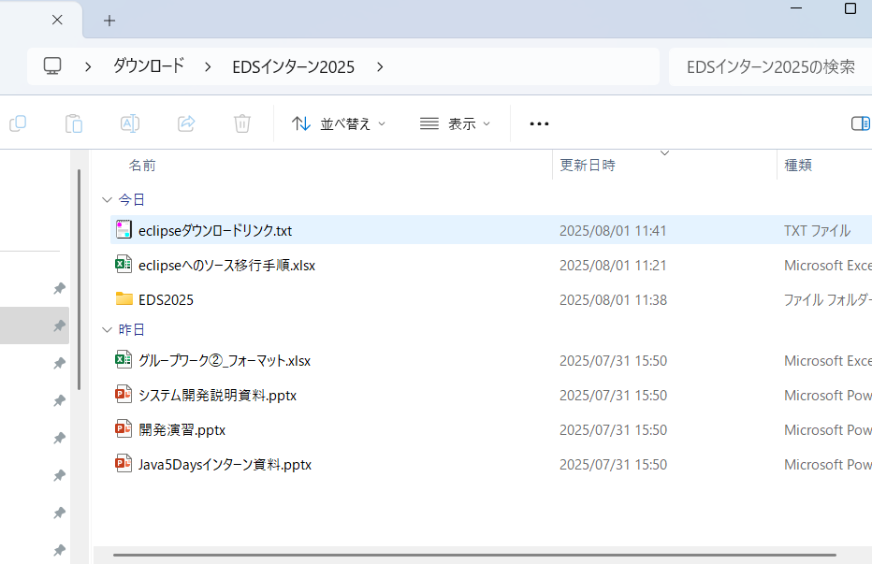

② | テキストに記載のリンクを押下

 | ダウンロードしたら赤枠を押下
 | ワークスペースの場所など確認された場合はデフォルトで表示されている場所でOKを選択
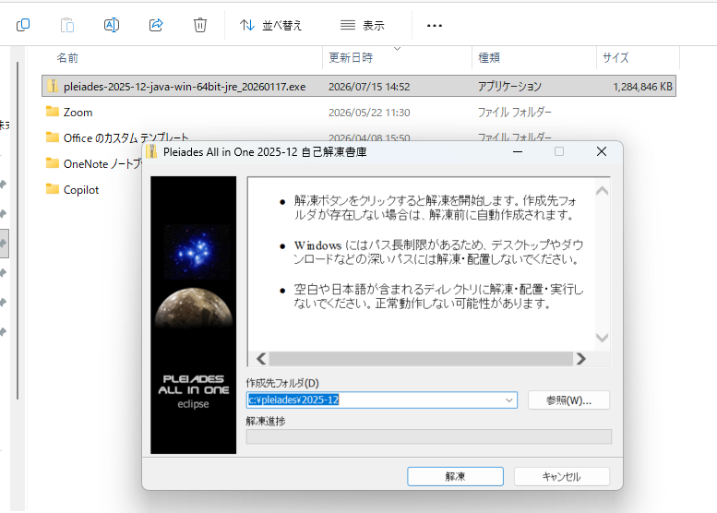

 | ※すでに学校などでeclipseのセットアップしている方向け
 | 元々セットアップしているeclipseが格納されている「pleiades」のフォルダ名を適当な名前に変更してください。
 | インターン後今回セットアップした「pleiades」を削除してフォルダ名をもとに戻せば問題ございません。
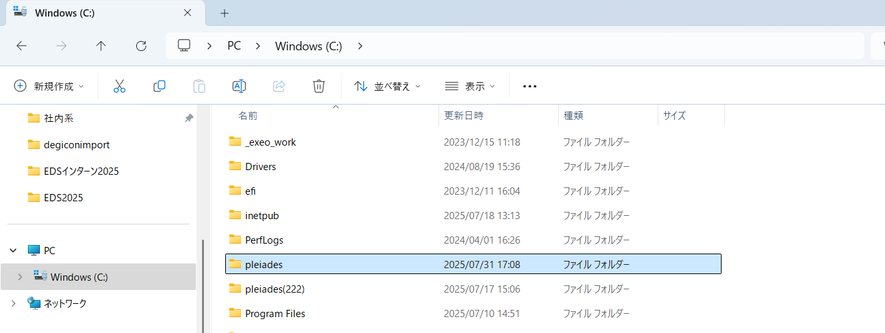

③ | ダウンロード後にeclipseを押下して起動
 | デフォルトの表示のまま進んだ場合は以下のフォルダにeclipseがあります。
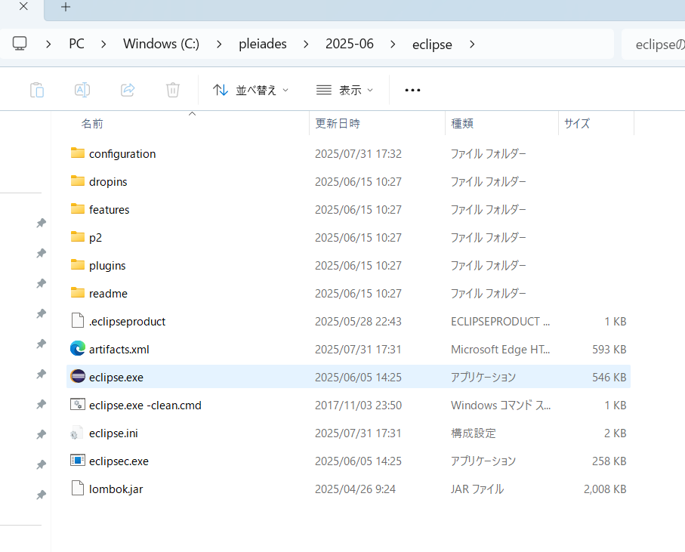

④ | eclipseが起動されればOK

STEP1
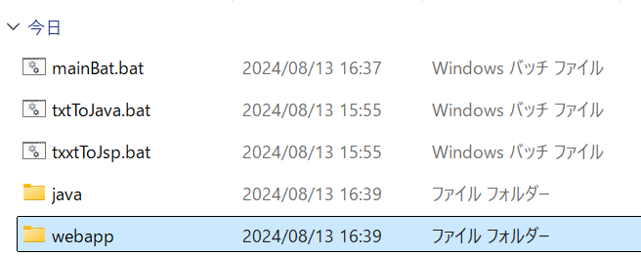
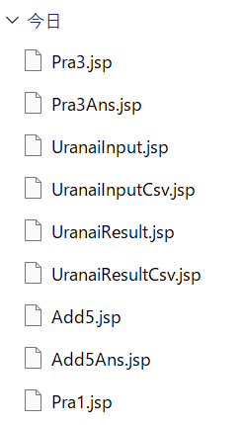
① | 「EDS2026」を開きます。
 | ※中身は以下の4ファイル、1フォルダ
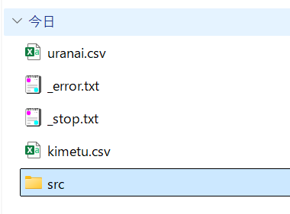

② | 「EDS2026」→「src」→「main」へ移動する
 | ※中身は以下の3ファイル、2フォルダ

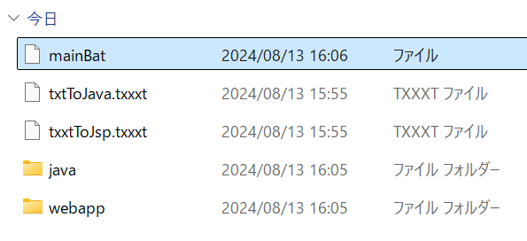

③ | 拡張子（.txxxt）が表示されてない人は以下
 | ※「表示」→「表示」で「ファイル名拡張子」にチェックを入れてください

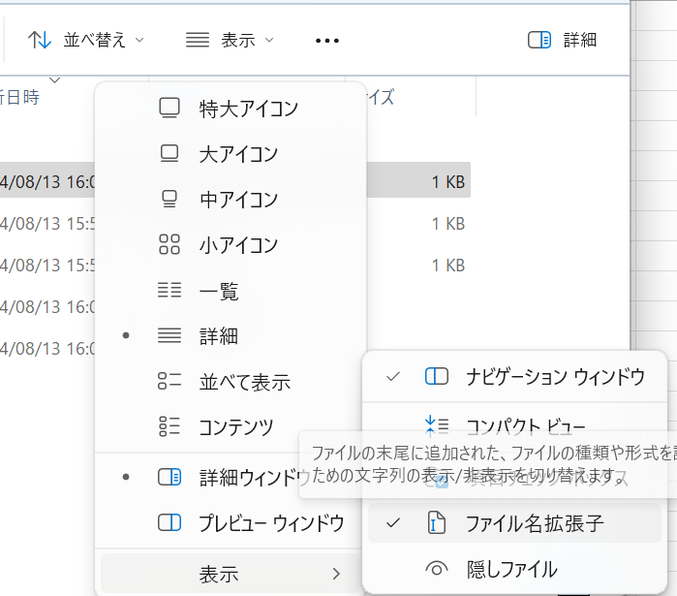

④ | 「mainBat」を選択して「F2」キー（もしくは「shift」キー + 右クリックして「名前の変更」）
 | 「mainBat」を「mainBat.bat」に変更する（末尾に「.bat」を付与する）

⑤ | 「mainBat.bat」をダブルクリックで実行する

⑥ | 何かキーを押して続行を繰り返す（これが出なかったら教えてください）

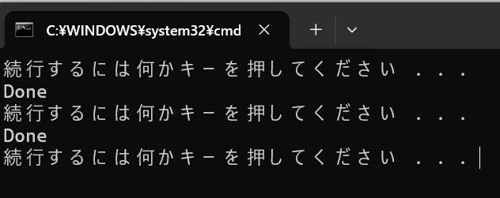

⑦ | 「java」配下のファイルの拡張子が「.java」となっていることを確認（なってなかったら教えてください）

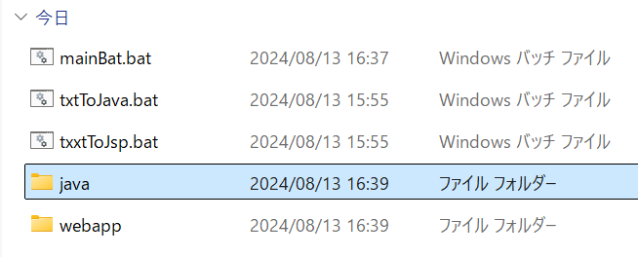

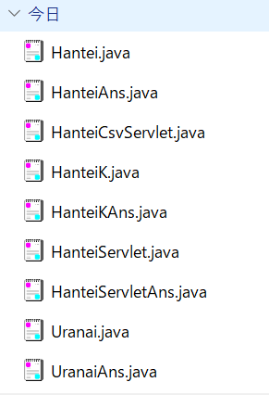

⑧ | 同様に「webapp」配下のファイルの拡張子が「.jsp」となっていることを確認（なってなかったら教えてください）

STEP2
① | eclipseを起動します
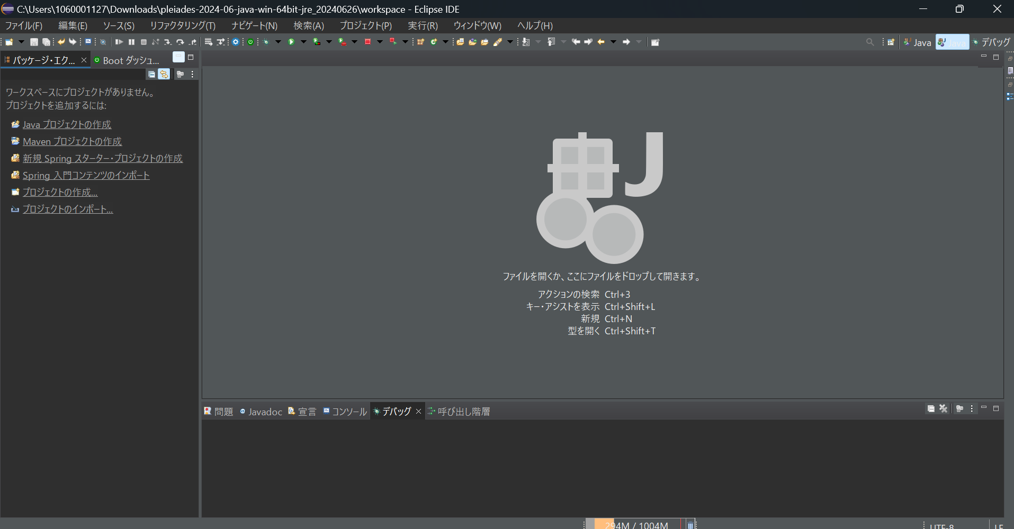

② | 右上の「ファイル」「新規」「その他」
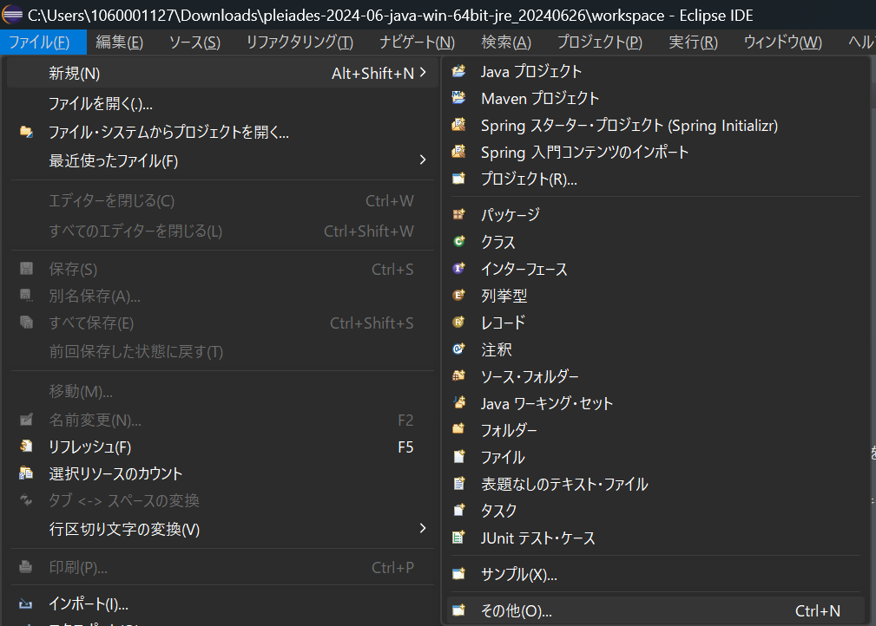

③ | 「Web」「動的Webプロジェクト」「次へ(N)」
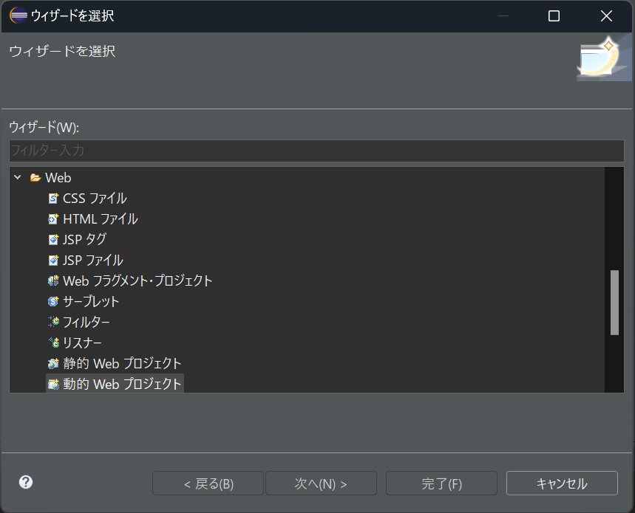

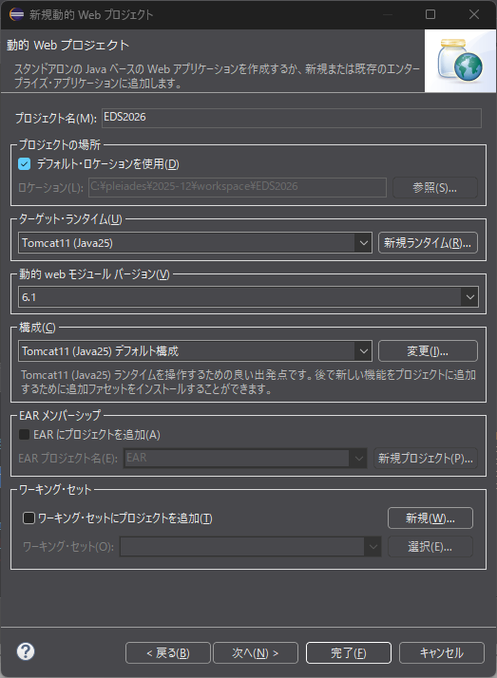
④ | プロジェクト名の欄に「EDS2026」と入力して「完了」

⑤ | 新規プロジェクトが作成される
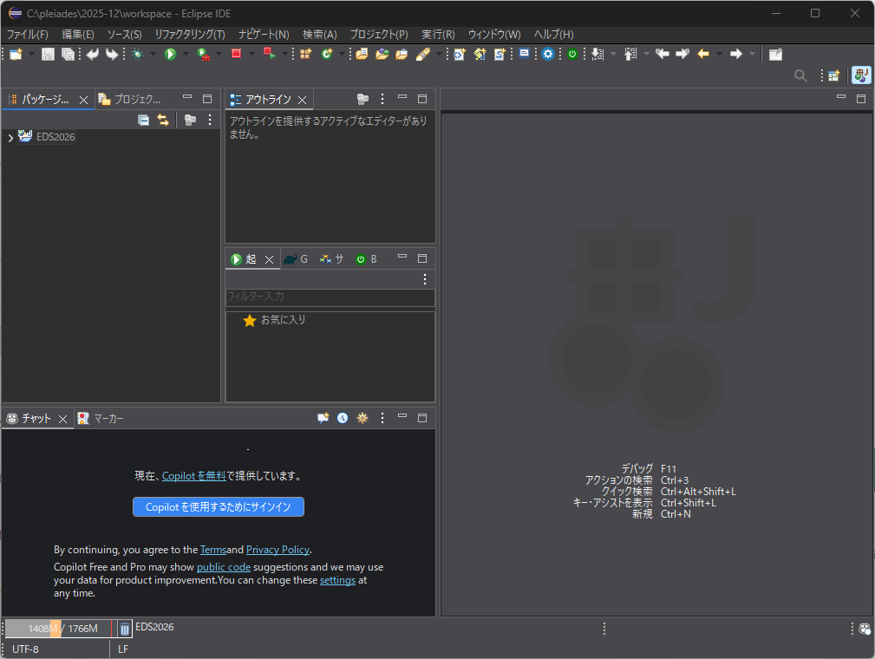

⑥ | 配布した「EDS2026」を解凍し、以下が入っていることを確認する
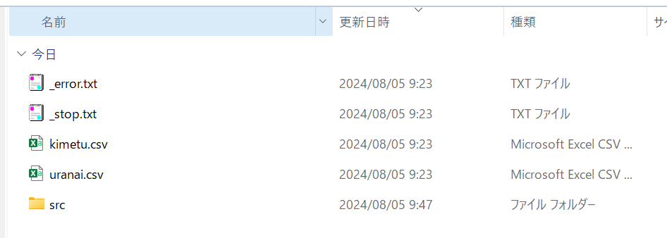

⑦ | 直下にある4つ（～txt,～csv）をEDS2026直下にコピペする
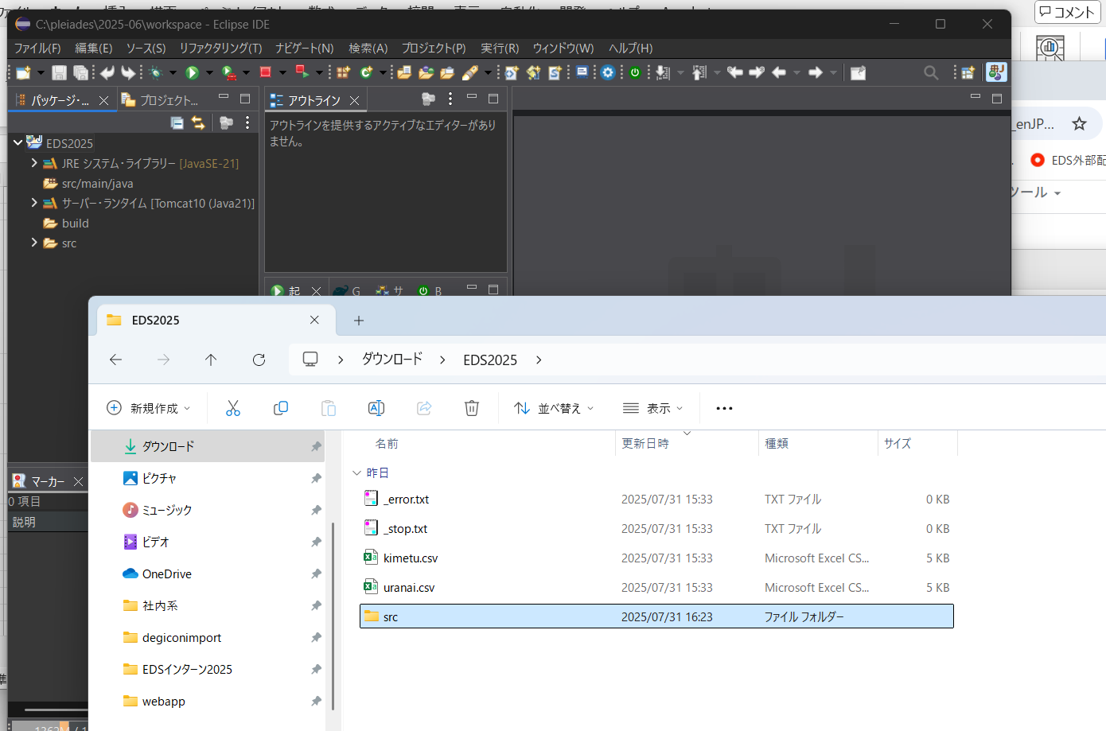

⑧ | 「ファイルをコピー」を選択してOK
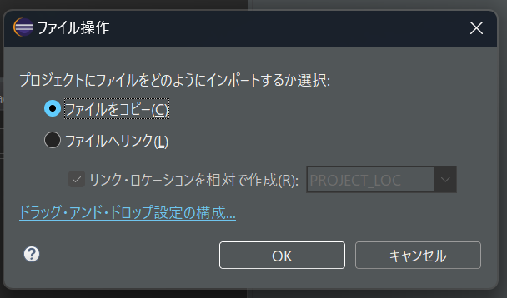

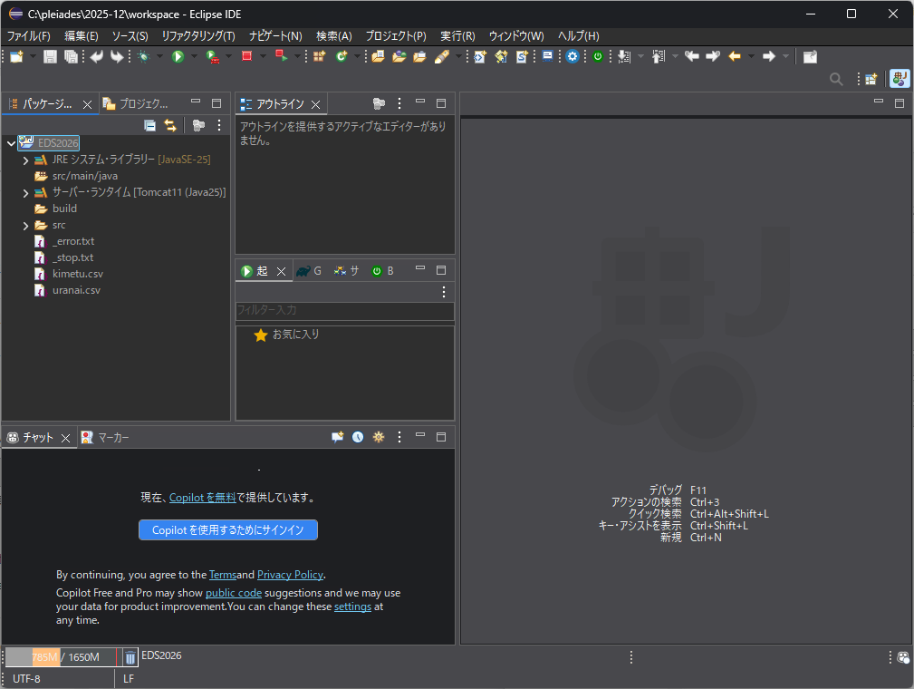

⑨ | 「src」「main」と入っていく

⑩ | 同様に「webapp」配下を全てeclipseの「src→main→webapp」配下にコピペ
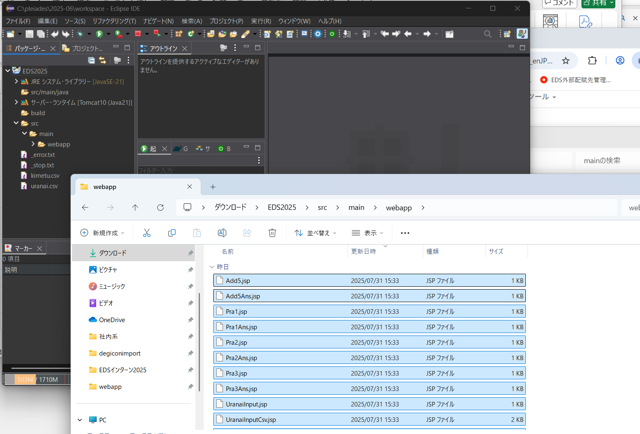

⑪ | 「ファイルおよびフォルダをコピー」を選択してOK
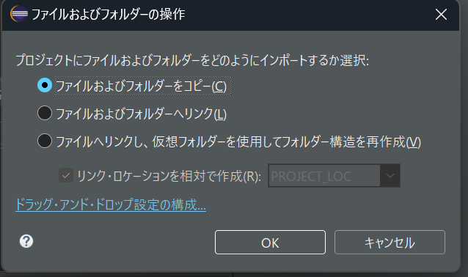

⑫ | 「すべて上書き」を選択

⑬ | 同様に「java」配下を全てeclipseの「src→main→java」配下にコピペ
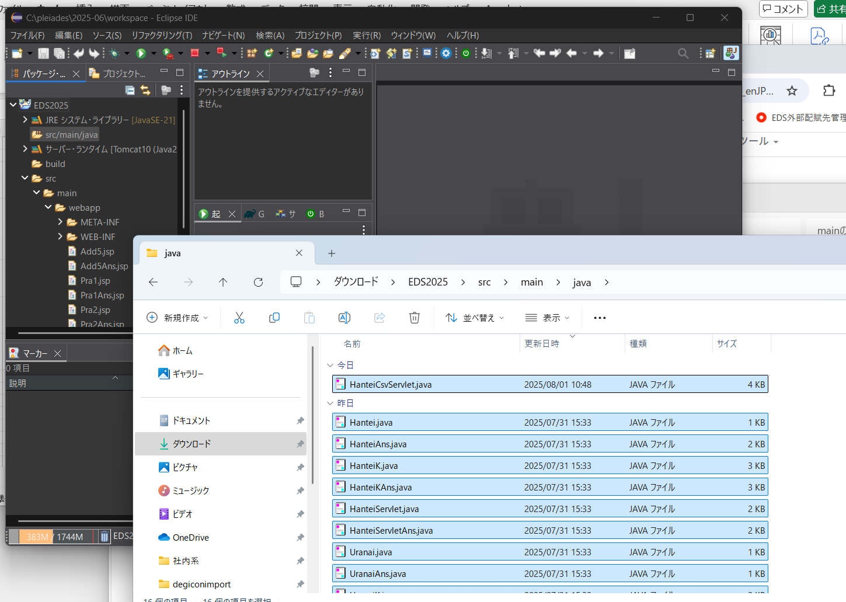

 | おしまい

⑭ | 「ファイルおよびフォルダをコピー」を選択してOK

STEP3
① | 右上の方にある「ウィンドウ」「設定」
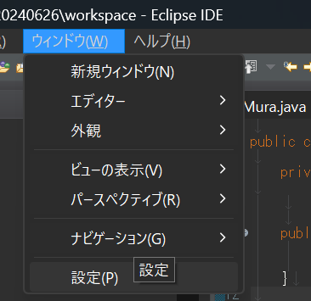

② | こんな画面が開くので左側を下にスクロール
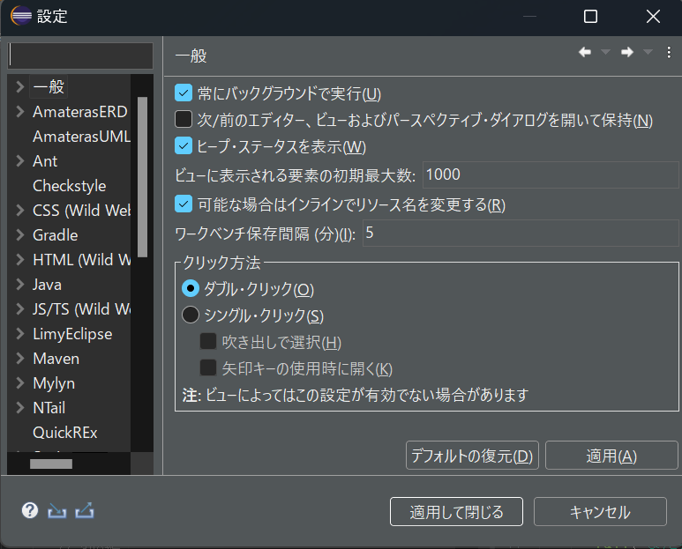

③ | 「サーバー」「ランタイム環境」を選択
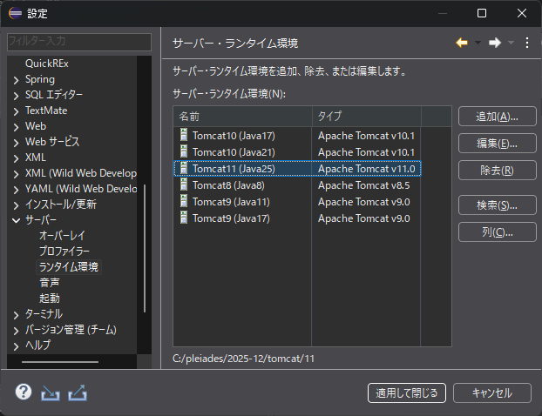

④ | 「Tomcat11（Java25）」の左側が×（赤丸に×）となっているかを確認する
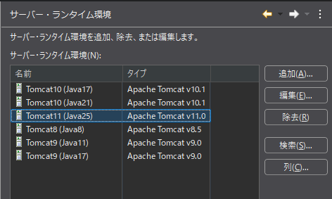
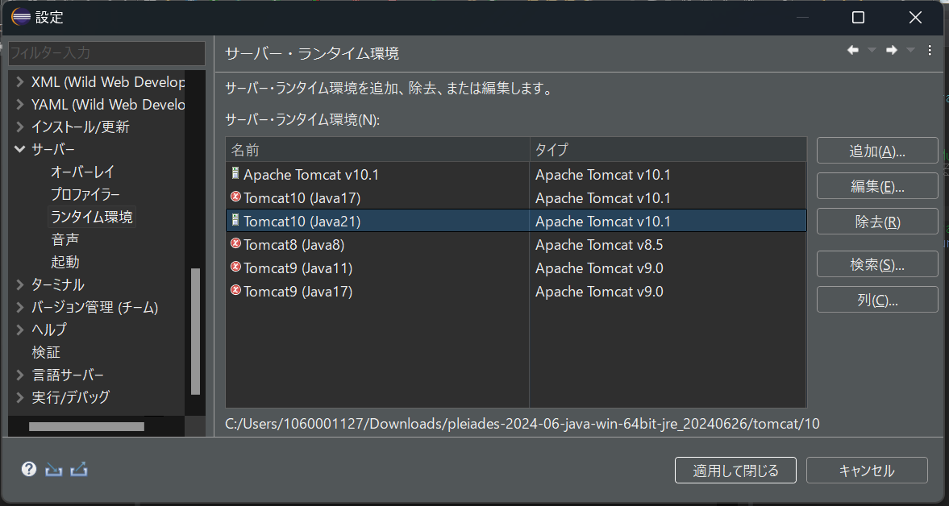
長方形か、赤丸×かのどっちかになっている

⑤ | 赤丸×になっていない人は何もしなくて大丈夫です
 | なっている人は以下の対応をお願いします

⑥ | 「Tomcat11（Java25）」を選択して「編集」

⑦ | 「参照」をクリック
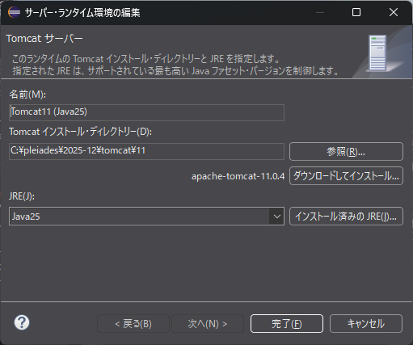

⑧ | ダウンロードしてもらった【pleiades-2025-12-java-win-64bit-jre_20260117】の
 | 「tomcat」「11」を選択して「フォルダーの選択」
 | ※開いたときに以下になってればそのままでＯＫ
 | 【例】C:\Users\1060001127\Desktop\pleiades-2025-12-java-win-64bit-jre_20260117\tomcat\11
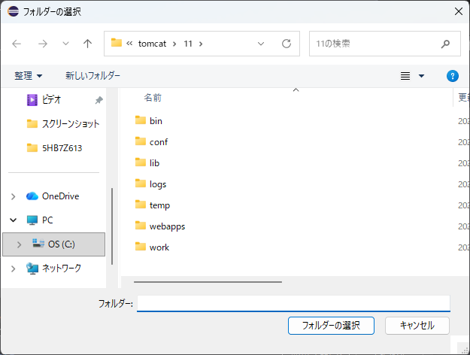

⑨ | 「完了」

⑩ | 「Tomcat11（Java25）」が赤丸×になっていないことを確認して「適用して閉じる」
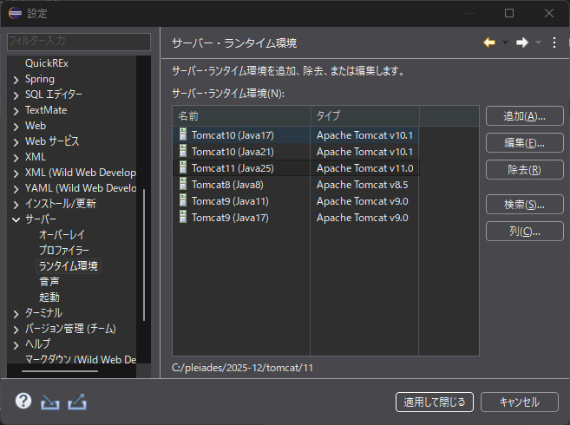

ここね

 | 以上

エラー対応
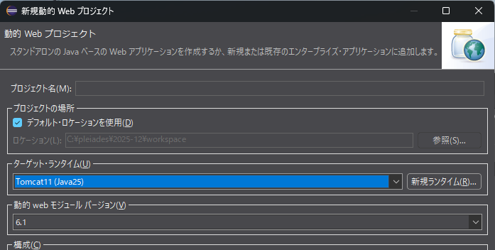
① | eclipseの動的webプロジェクトを作成した際に以下のエラーがweb.xmlに出る。
 |  | 「参照ファイルにエラーが含まれています。（dtdsAndSchemas/jakartaee）」

 | 「ターゲットランタイム」が以下のようになってない

